Gràfics
ENQUESTA PER A L'ESTUDIANTAT DE NOU INGRÉS CURS 2014-2015

 | CENTRE DE LA IMATGE I LA TECNOLOGIA MULTIMÈDIA

DADES GENERALS

Gènere

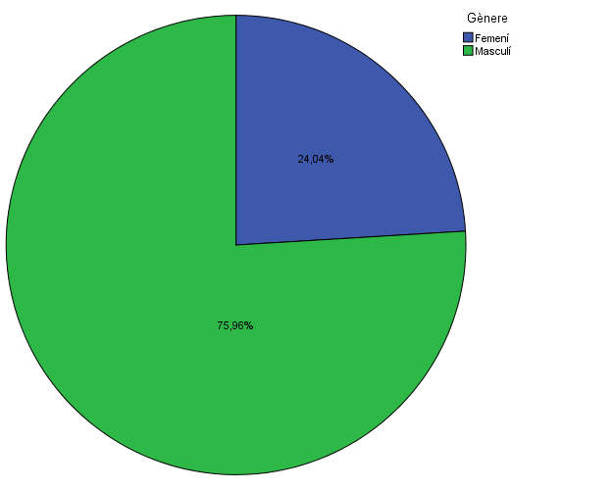

Estudis cursats

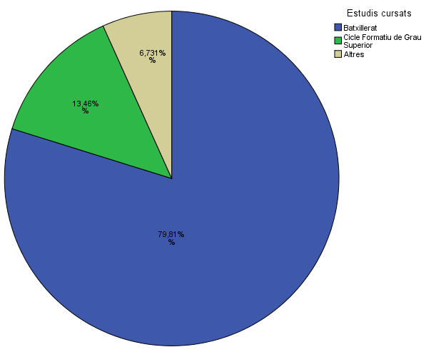

Titulació matriculada

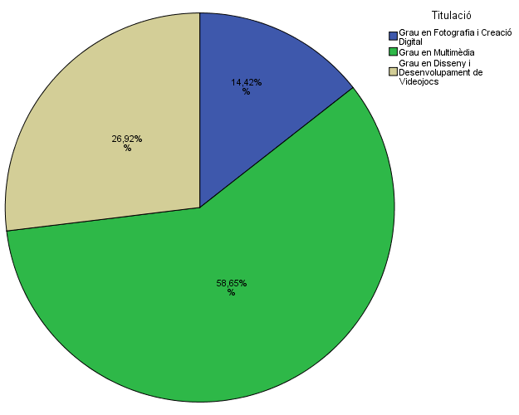

Per què has escollit els estudis en què t'has matriculat?

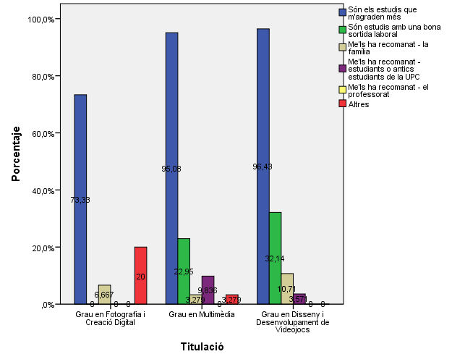

Quan vas decidir que faries aquests estudis?

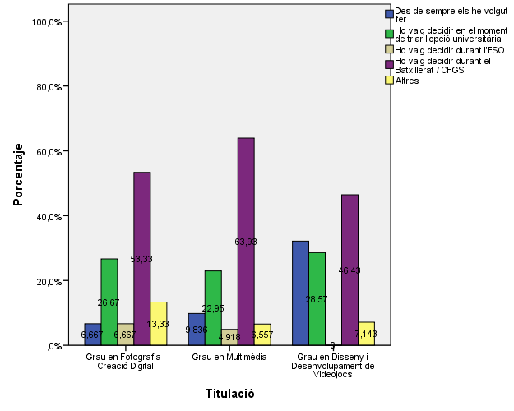

Perquè has escollit aquesta escola/facultat per cursar aquests estudis?

 |  |  |  | Titulació

 |  |  |  | Grau en Fotografia i Creació Digital | Grau en Multimèdia | Grau en Disseny i Desenvolupament de Videojocs
 |  |  | Crec que és la única que ofereix aquests estudis | 68.8% | 35.5% | 40.5%
 |  |  | Per què és una universitat pública | 6.3% | 6.6% | 10.8%
 |  | Me l'han recomanada | Me l'han recomanada - la família | 6.3% | 5.3% | 5.4%
 |  |  | Me l'han recomanada - estudiants o antics estudiants de la UPC | 0.0% | 11.8% | 5.4%
 |  |  | Me l'han recomanada - el professorat | 0.0% | 3.9% | 2.7%
 |  |  | Per la facilitat d'accés (proximitat, bona comunicació ...) | 0.0% | 23.7% | 18.9%
 |  |  | Per la nota d'accés als estudis | 6.3% | 10.5% | 2.7%
 |  |  | Altres | 12.5% | 2.6% | 13.5%

Has participat en activitats d'orientació dels estudis de la UPC?

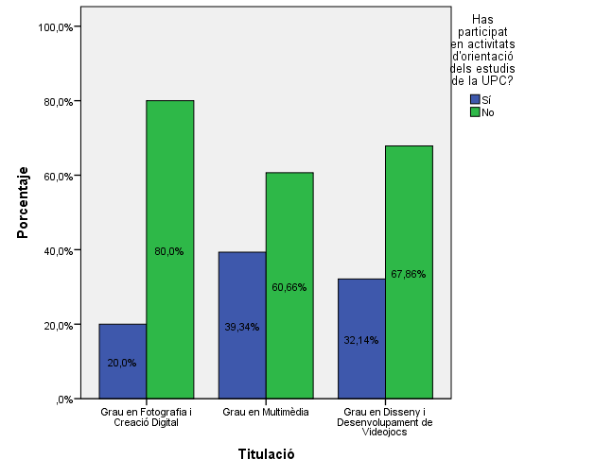

En quines activitats d'orientació dels estudis de la UPC has participat?

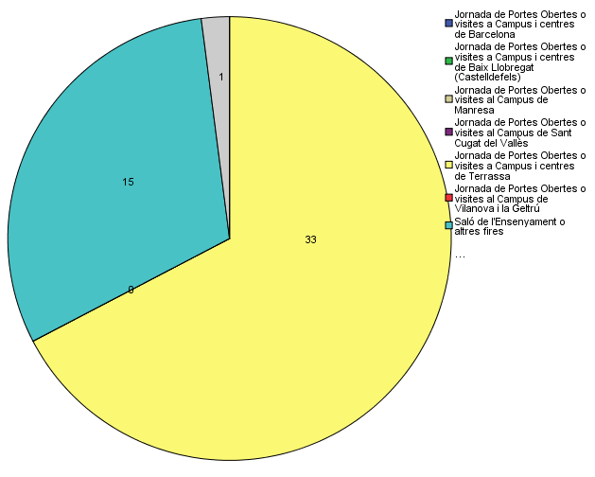

Quins canals has utilitzat per informar-te?

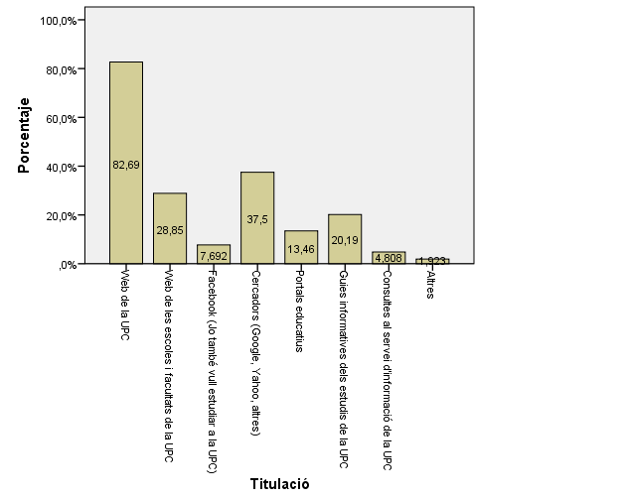

Per graduarte a la UPC, hauràs d'acreditar la competència en una tercera llengua. Disposes d'algun d'aquests certificats d'anglès de nivell B2.2?

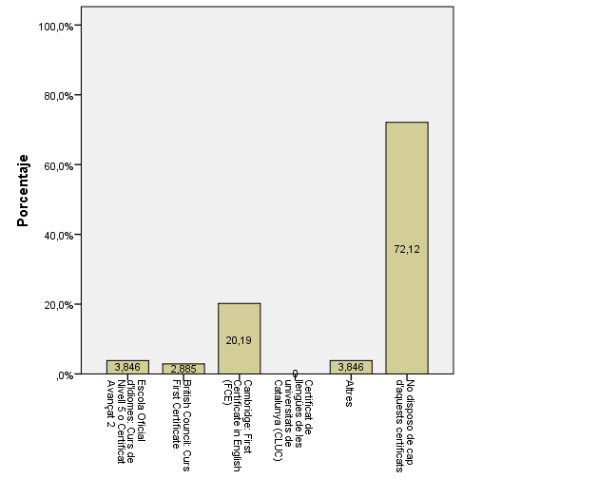

Vas assistir a alguna de les Jornades de Portes Obertes del grau en què t'has matriculat?

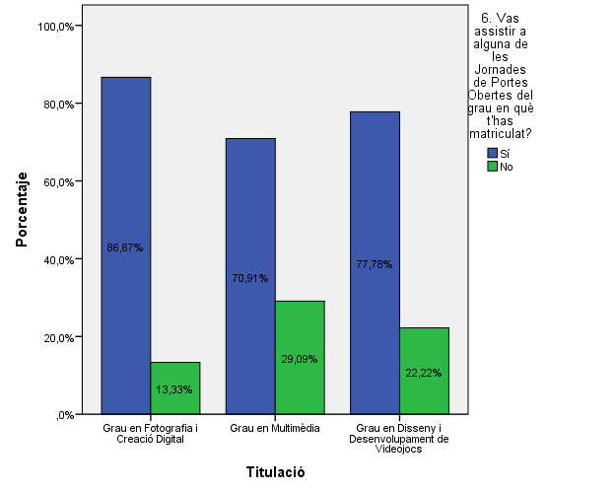

Has comparat el grau en què t'has matriculat amb altres similars?

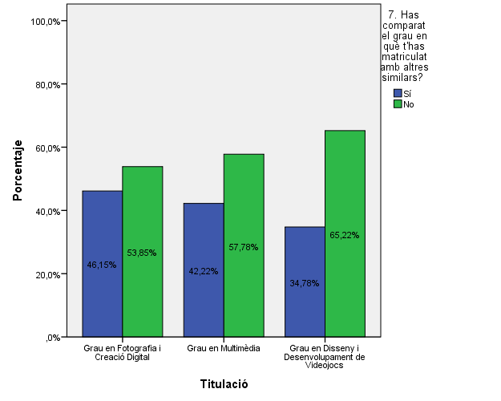

Comparativa
 | ENQUESTA PER A L'ESTUDIANTAT DE NOU INGRÉS

2013-2014 |  |  |  |  |  | 2014-2015
Gènere
Gènere

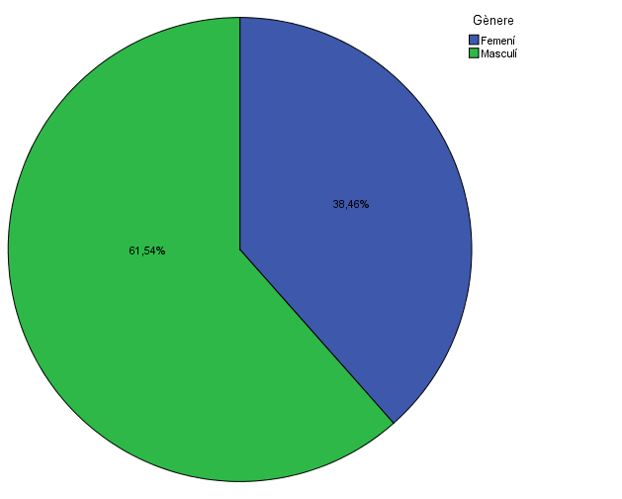

Estudis cursats
Estudis cursats

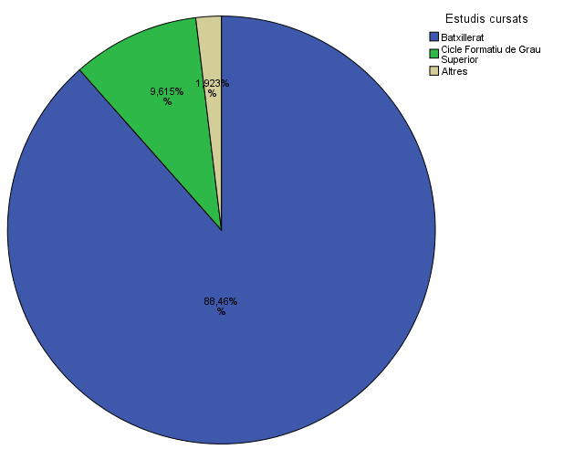

Titulació matriculada
Titulació matriculada

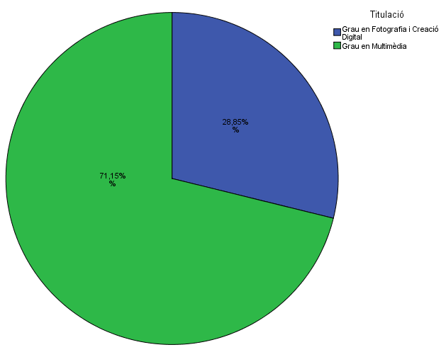

Per què has escollit els estudis en què t'has matriculat?
Per què has escollit els estudis en què t'has matriculat?

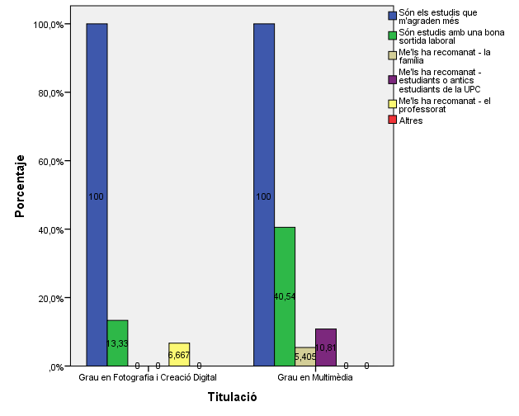

Quan vas decidir que faries aquests estudis?
Quan vas decidir que faries aquests estudis?

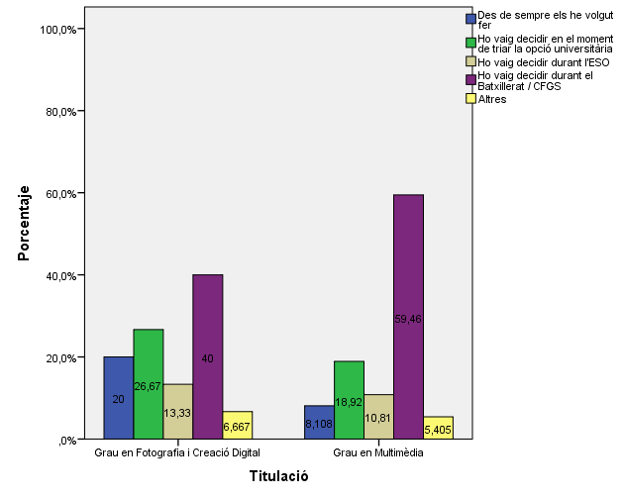

Perquè has escollit aquesta escola/facultat per cursar aquests estudis?
Perquè has escollit aquesta escola/facultat per cursar aquests estudis?

 | Grau en Fotografia i Creació Digital | Grau en Multimèdia | Grau en Disseny i Desenvolupament de Videojocs
Crec que és la única que ofereix aquests estudis | 68.8% | 35.5% | 40.5%
Per què és una universitat pública | 6.3% | 6.6% | 10.8%
Me l'han recomanada - la família | 6.3% | 5.3% | 5.4%
Me l'han recomanada - estudiants o antics estudiants de la UPC | 0.0% | 11.8% | 5.4%
Me l'han recomanada - el professorat | 0.0% | 3.9% | 2.7%
Per la facilitat d'accés (proximitat, bona comunicació ...) | 0.0% | 23.7% | 18.9%
Per la nota d'accés als estudis | 6.3% | 10.5% | 2.7%
Altres | 12.5% | 2.6% | 13.5%

 |  |  |  | Grau en Fotografia i Creació Digital | Grau en Multimèdia
 |  |  | Crec que és l'única que ofereix aquests estudis | 93.30% | 54.10%
 |  |  | Per què és una universitat pública | 6.70% | 16.20%
 |  | Me l'han recomanada: | La família | 0.00% | 0.00%
 |  |  | Estudiants o antics estudiants de la UPC | 6.70% | 21.60%
 |  |  | El professorat | 0.00% | 2.70%
 |  |  | Per la facilitat d'accés (proximitat, bona comunicació...) | 13.30% | 18.90%
 |  |  | Per la nota d'accés als estudis | 6.70% | 5.40%
 |  |  | Altres | 0.00% | 16.20%

Has participat en activitats d'orientació dels estudis de la UPC?
Has participat en activitats d'orientació dels estudis de la UPC?

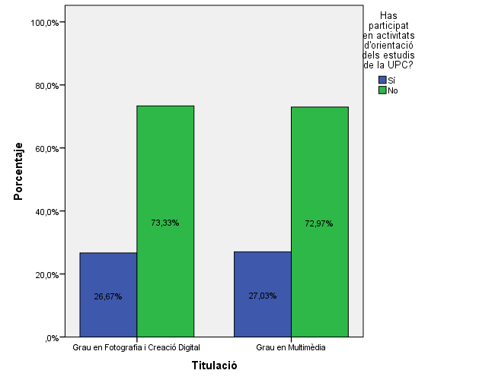

En quines activitats d'orientació dels estudis de la UPC has participat?
En quines activitats d'orientació dels estudis de la UPC has participat?

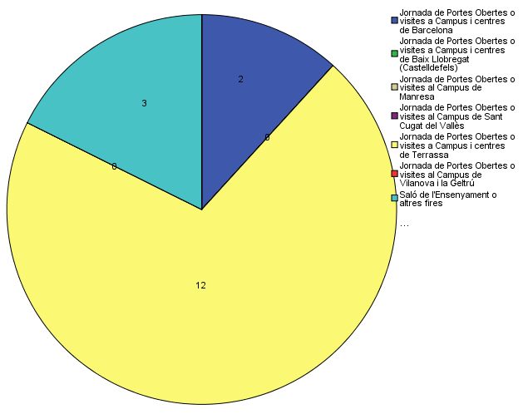

Quins canals has utilitzat per informar-te?
Quins canals has utilitzat per informar-te?

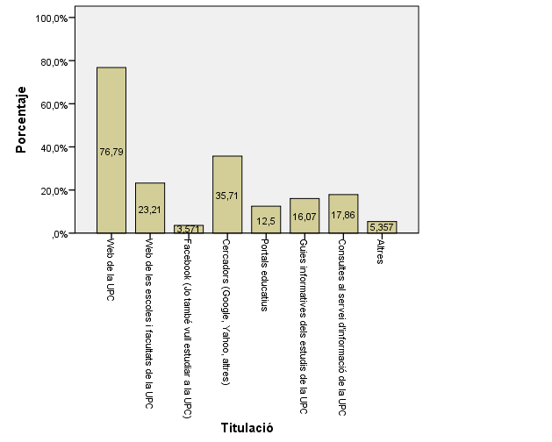

Has comparat el grau en què t'has matriculat amb altres similars?
Has comparat el grau en què t'has matriculat amb altres similars?

